Sheet1
第8回 |  |  |  |  |  | 矢吹のメモ→ | 0

今日やること
1. 教科書の第8章
1.1 分割表
1.2 2次元データの扱い
2. 報告

学生番号 | 1234567 | ←ここに学生番号を入力する．
氏名 |  | ←ここに氏名を入力する．

分割表
分割表の作り方を学びます．
次のようなデータがあるとしましょう．

ID | クラス | 性別
1 | A | 男
2 | A | 女
3 | A | 女
4 | A | 男
5 | B | 女
6 | B | 男
7 | B | 女
8 | C | 女
9 | C | 男
10 | C | 女

↑このデータを集計して，次のような表，分割表を作ります．

個数 / ID | 列ラベル
行ラベル | 女 | 男 | 総計
A | 2 | 2 | 4
B | 2 | 1 | 3
C | 2 | 1 | 3
総計 | 6 | 4 | 10

↑集計結果が合っていることを確認してください．
目で見て数えて手で入力すればいいと思うかもしれませんが，10人くらいならまだしも，50人くらいになったら速く正確にやるのは難しいでしょう．
そこで，ピボットテーブルという機能を使います．解説動画→ |  |  |  |  |  | https://youtu.be/xN47aLFgiKg
ピボットテーブルの結果は，元のデータが変わっても変わりません．
その意味で，ピボットテーブルはあまり表計算らしくありません．
表計算らしくやりたいなら，関数countifsというのを使えばいいのですが，ここでは割愛します．
（後で紹介する平均，最大，最小はcountfisではできなくて，「データベース関数」というのを使うのですが，それも割愛します．興味のある人は教科書の第5章を読んでください．）

練習：別シート「データ1」に100人分のデータがあるので，人数を集計して，次の表を完成させてください．（確認用に，一部数値を入れてあります．）

 | 列ラベル
行ラベル | 甲 | 乙 | 丙 | 丁 | 総計
A | 7
B | 4
C | 4
D | 3
E | 4
総計 | 22 |  |  |  | 100

ピボットテーブルを使った集計
ピボットテーブルでできるのは，数を数えることだけではありません．
次のようなデータがあるとしましょう．

ID | クラス | 性別 | 英語 | 数学
1 | A | 男 | 51 | 35
2 | A | 女 | 43 | 43
3 | A | 女 | 63 | 74
4 | A | 男 | 65 | 80
5 | B | 女 | 46 | 36
6 | B | 男 | 57 | 63
7 | B | 女 | 53 | 42
8 | C | 女 | 48 | 67
9 | C | 男 | 49 | 36
10 | C | 女 | 51 | 41

英語，数学の平均点を，クラスごとに求めます．

行ラベル | 平均 / 英語 | 平均 / 数学
A | 55.5 | 58
B | 52 | 47
C | 49.333333333 | 48
総計 | 52.6 | 51.7

練習：英語，数学の平均点を，性別ごとに求めてください．（確認用に，一部数値を入れてあります．）

行ラベル | 平均 / 英語 | 平均 / 数学
女 | 50.666666667
男

練習：英語，数学の最高点を，クラスごとに求めてください．（確認用に，一部数値を入れてあります．）

行ラベル | 最大 / 英語 | 最大 / 数学
A | 65
B
C

ここから話が変わります．
ここからは2次元データについて学びます．
2次元と言っても，実写（3次元）とアニメ（2次元）のことではありません．
空間（3次元）と平面（2次元）のことでもありません．
ここでいう2次元とは，1件のデータが2個の値を持っているということです．

例を挙げます．
名前 | 身長 | 体重
A | 160 | 55
B | 170 | 60
C | 180 | 70
↑は2次元データです．

前回扱った，次のような年収のデータはどうでしょう．
会社A | 会社B
640 | 300
740 | 300
840 | 300
940 | 300
1040 | 3000
↑は2次元データではありません．例えば{640, 300}というのはたまたま並んだだけで，何の関係も無いからです．

さて，2次元データが与えられたら，まずは散布図を描きます．

データセット1（r=0.99）
英語 | 数学
36 | 44
21 | 34
50 | 61
64 | 72
8 | 20
48 | 63
46 | 58
35 | 48
73 | 81
59 | 66

データセット2（r=-0.82） |  |  | ↓散布図を描いてください．
英語 | 数学
32 | -30
54 | -41
28 | -25
54 | -40
38 | -35
32 | -18
37 | -24
39 | -24
49 | -33
50 | -42

データセット1のように，一方（この場合は英語）が増えるともう一方（この場合は数学）も直線的に増える関係を，「正の相関」といいます．
データセット2のように，一方（この場合は英語）が増えるともう一方（この場合は数学）は直線的に減る関係を，「負の相関」といいます．

相関の度合いを表す指標に，「相関係数」があります．
一応，高校の数学Iでもやるのですが，相関係数の計算方法を確認します．

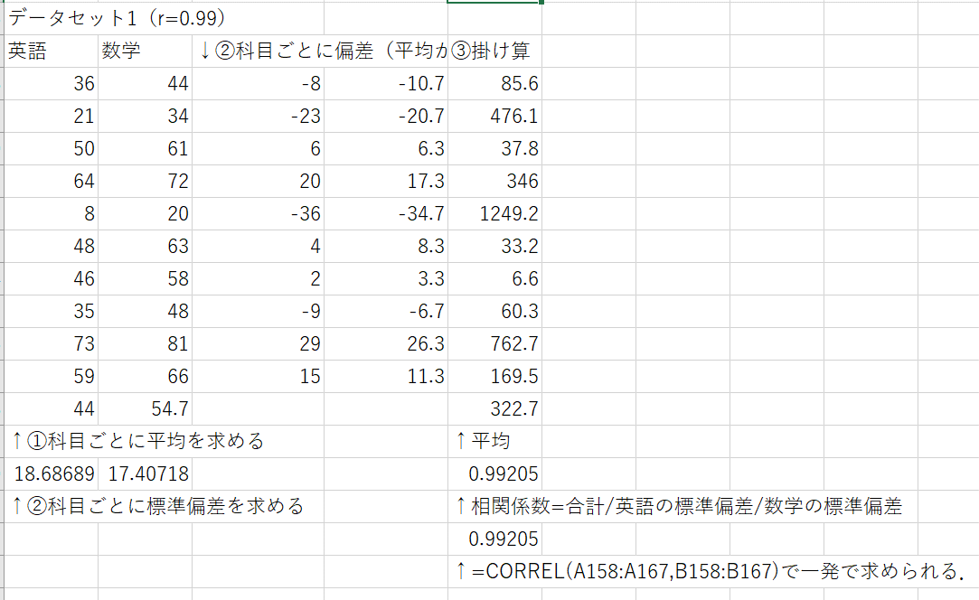
データセット1（r=0.99）
英語 | 数学 | ↓②科目ごとに偏差（平均からのずれを求める） |  | ③掛け算
36 | 44 |  |  |  |  | できあがりの数値と同じになるように，
21 | 34 |  |  |  |  | 数式を入力してください．
50 | 61 |  |  |  |  | （数値を入れてはいけません．）
64 | 72
8 | 20
48 | 63
46 | 58
35 | 48
73 | 81
59 | 66

↑①科目ごとに平均を求める |  |  |  | ↑平均

↑②科目ごとに標準偏差を求める |  |  |  | ↑相関係数=平均/英語の標準偏差/数学の標準偏差

 |  |  |  | ↑=CORREL(A158:A167,B158:B167)で一発で求められる．

↓このデータで，上と同じ作業をしてください．ただし，数式はコピペせず，手で入力すること．
データセット2（r=-0.82）
英語 | 数学
32 | -30
54 | -41
28 | -25
54 | -40
38 | -35
32 | -18
37 | -24
39 | -24
49 | -33
50 | -42

相関係数利用上の注意：
1. 相関関係は因果関係（原因と結果の関係）ではありません．上のデータセット1で，「英語の点数が高くなることが原因で，数学の点数が高くなる」というようなことは言えません．
2. 相関関係は直線的な関係です．二つの変数に強い関連があっても，直線的なものでなければ相関関係は小さくなります．ちなみに，相関係数が0に近いことを，「無相関」といいます．
3. 2と関連しますが，二つの変数が独立（無関係）なら相関係数は0になりますが，相関係数が0だからといって，二つの変数が独立とは限りません．
4. 相関係数は-1以上1以下です．このことの証明は難しくありませんが，ここではやらないので，統計学の教科書を参照してください．例：『統計学入門』（東京大学出版会, 1991）
この教科書は，間違いもたくさんあるのですが，有名なので，持っていて損はないです．

↓2と3に関連するデータセットです．
x | y
-5 | 25
-4 | 16
-3 | 9
-2 | 4
-1 | 1
0 | 0
1 | 1
2 | 4
3 | 9
4 | 16
5 | 25

練習：xとyに強い関連があることを，散布図で確認してください．（だから，散布図を描くのが大事なのです．）
練習：データセット1やデータセット2でやったのと同様に，相関係数を求めてください．（0になるはずです．）

